요구사항
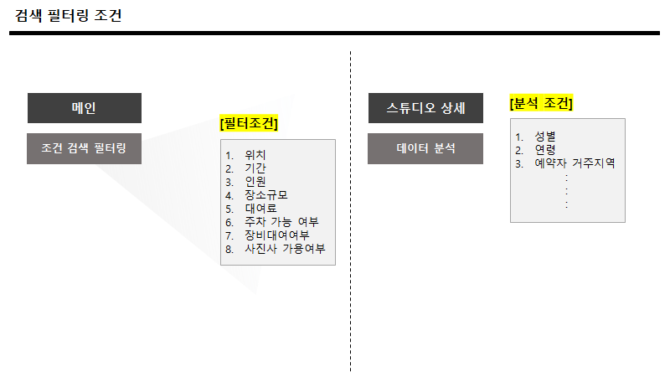
요구사항명세서
작성자 | 이재은
작성일 / 버전 | 2020-08-25 / v 1.0

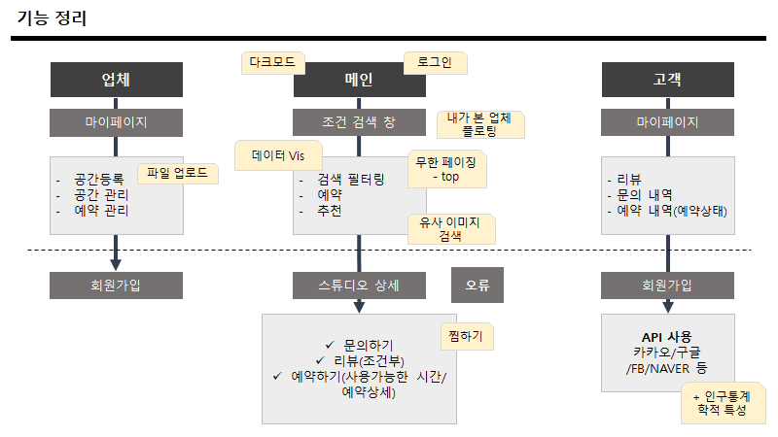
순번 | 기능 | 상세기능 | +) 200813_기능정리 회의 내용 첨부
1 | 스튜디오 검색 | 날짜, 위치, 장소의 규모, 가격, 최대수용인원, 해시태그로 스튜디오를 검색하여 스튜디오의 이미지와 이름, 찜하기 여부 출력
2 | 스튜디오 이미지 검색 | 유사이미지를 활용한 스튜디오 검색
3 | 스튜디오 데이터 관리 | 스튜디오의 상세정보 (위치 - Map Api를 활용하여 대략적인 위치 안내, 규모, 가격, 수용인원, 해시태그)와 스튜디오 대표사진, 포트폴리오 CRUD
4 | 스튜디오 예약 데이터 관리 | 예약 데이터 CRUD (등록시, 기존에 예약되지 않은 날짜를 제외하고 1시간 단위로 수용인원 내의 인원으로 예약하게 함)
5 | 스튜디오 찜하기 | 원하는 스튜디오를 찜한 데이터 CRD
6 | 스튜디오 추천 | 아이템 기반 협업필터링을 사용한 스튜디오 추천
7 | 개인 회원 관리 | 회원 기본정보 및 로그인 API정보 CRUD
8 | 업체 회원 관리 | 업체 기본정보 및 업체가 소유한 스튜디오 정보 CRUD
9 | 스튜디오 리뷰 데이터 관리 | 회원이 사용한 스튜디오만 CD
10 | 로그인 세션 관리 | 로그인 유무, 업체/고객에 따른 기능 제한

UsecaseDiagram
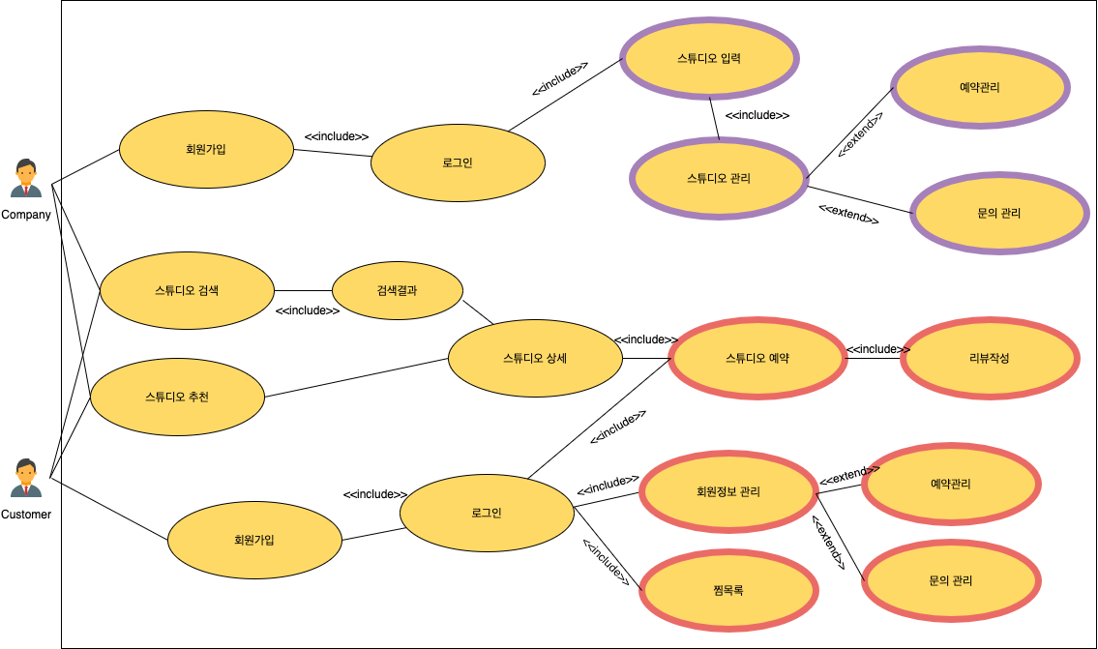
UsecaseDiagram
작성자 | 이재은
작성일 / 버전 | 2020-08-25 / v1.0

